상품제안서
컴우드 2in1 휴대용 접이식 쇼핑카트 | 상품코드: F25646

 |  |  |  |  |  |  | 02-412-0044 | www.easy1.co.kr
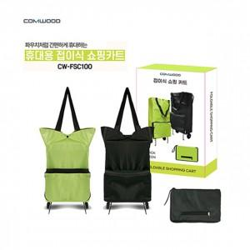

【상세/제작정보】 | *50개 이상 구매시 인쇄비(실크인쇄1도 기준) 무료

【인쇄/포장옵션】 | 실크 / 별도문의

【공급단가】 | 수량 | 100~ | 300~ | 500~ | 1,000~ | 3,000~
*VAT별도 | 단가 | 7,000원 | 6,880원 | 6,720원 | 6,550원 | 6,440원

【상품 URL】 | http://www.easy1.co.kr/src/goods_detail.php?gdno=25646

